Tabelle1
 |  | MIM-B19N Neue Funktionen

Adresse zur Aktivierung | Modbus PDU Adresse | Signal Beschreibung | Werte | Hex Code | Set ID | Read / Write
6000 | 4 | Kompressor Frequenz | HZ 0 bis XXX | 0X8238 | 33336 | R
6001 | 5 | Außentemperatur | C° -41 bis +100 | 0X8204 | 33284 | R
6002 | 6 | Stromaufnahme Komp 1 | A von 0- xx | 0X8217 | 33303 | R
6003 | 7 | Lüfterdrehzahl Außengerät |  | 0X823D | 33341 | R
6004 | 8 | Hochdruck |  | 0X8206 | 33286 | R
6005 | 9 | Niederdruck |  | 0X8208 | 33288 | R
6006 | 10 | Heißgastemp |  | 0X820A | 33290 | R
6007 | 11 | T Cond out |  | 0X8218 | 33304 | R

7000 | 82 | Zone 2 Ein / Aus | 1= Ein / 0= Aus |  | 16670 | R/W
7001 | 83 | Sollwert Zone 2 | Heizen +15° bis 65° Kühlen +5° bis 25° |  | 17111 | R/W
7002 | 84 | Raumtemp. Wert Zone 2 | Heizen +16° bis 30° Kühlen 18° bis 30° |  | 17110 | R/W
7003 | 85 | BW Zusatzheizung Ein / Aus | 0= Aus / 1=Ein |  | 16519 | R
7004 | 86 | Ersatzheizung Ein / Aus | 0= Aus / 1=Ein |  | 16492 | R
7005 | 87 | Wasserdurchfluss | Liter / Minute ( zb. 243 = 24,3L/M ) |  | 17129 | R
7006 | 88 | FR Control | 0= Aus / 1=Ein |  | 17137 | R/W
7007 | 89 | 3 Wegeventil Position | 0= Heizung / 1= Brauchwasser |  | 16487 | R

Um die neuen Werte Beschreiben / Lesen zu können muss zb. Auf Adresse 7000 der Wert 16670 mit einem Multiregister 16 Geschrieben werden,
danach kann die neue Funktion über die Modbus PDU Adresse Normal auf der gewünschten Adresse Gelesen oder Beschrieben werden!

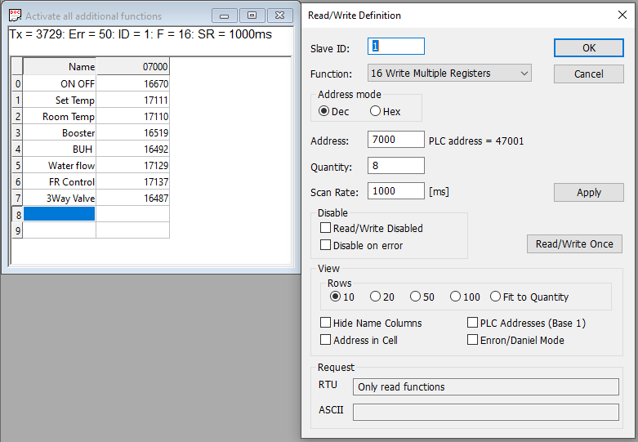

- 0x8001 #4 Test
- 0x8001 #5 Operation Mode
- 0x8010 #6 Compressor 1 Status5
- 0x8017 #7 Hot Gas 1 Status
- 0x8019 #8 Liquid Valuve Status
- 0x8021 #9 EVI Bypass
- 0x801A #10 4-way Valve Status
- 0x80AF #11 Base Heater
- 0x80D7 #12 PHE Heater
- 0x8204 #13 Outdoor temperature
- 0x8206 #14 High Pressure
- 0x8208 #15 Low Pressure
- 0x820A #16 Discharge 1 Temperature
- 0x8217 #17 Compressor 1 Current
- 0x8218 #18 Heat exchanger outlet temperature (condout)
- 0x821A #19 Suction Temperature
- 0x821E #20 EVI In Temperature
- 0x8220 #21 EVI Out Temperature
- 0x8226 #22 fanstep1
- 0x8229 #23 Main EEV1
- 0x8235 #24 Error Code
- 0x8236 #25 Compressor 1 Order Frequency
- 0x8237 #26 Compressor 1 Target Frequency
- 0x8238 #27 Compressor 1 Current Frequency
- 0x823B #28 DC Link 1 Voltage
- 0x823D #29 Outdoor Fan1 RPM
- 0x82DE #30 EVA In Temperature
- 0x8254 #31 IPM1 Temperature
- 0x8278 #32 Compressor OCT1
- 0x8280 #33 Compressor 1 Top Temperature
- 0x829F #34 High pressure saturation temperature
- 0x82A0 #35 Low pressure saturation temperature

